Sheet1
需要改进的部分 | 现象 | 执行方案 | 执行情况
售后服务综合指标行业排名占比升高 | 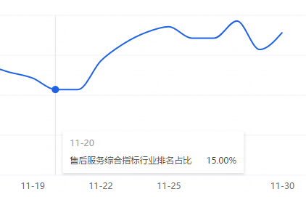 | 告知客服改进 | 已告知后面继续跟进
仅退款自主完结平均时长(天) | 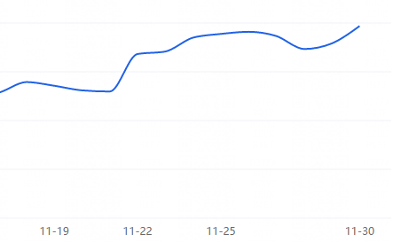 | 告知客服改进 | 已告知后面继续跟进
差评反馈 | 主要原因是价格略贵，性价比不高的问题 | 告知客服改进 | 已告知后面继续跟进
物流方面 | 从指标上来看，双十一期间，ems比其他快递多运两天多，平均五天才送到，表现非常不好 建议，导致物流差评率太高，建议明年双十一期间不要发ems，时效实在太差了 | 告知客服改进 | 已告知后面继续跟进
店铺来源 | ①店铺访客，主推款占比81.7%，其他款式占比在3.37% - 0.46%，所以店铺主要还是依靠主推款为主。 | 可以转移其他款式进行推送，提高其他款式的占比率

